移行前後比較(疎通)
No. | パス | CGIファイル名 | core-cpro11d.so-net.ne.jp（現行サーバー） | 10.66.1.228（移行先サーバー） | データー合致 | 備考
URL |  |  | https://core-cpro11d.so-net.ne.jp:20443/cgi-bin/PayPerView/pd/ | http://10.66.1.228:20080/cgi-bin/PayPerView/pd/

1 |  | ppv_logsls_pd1.cgi |  | 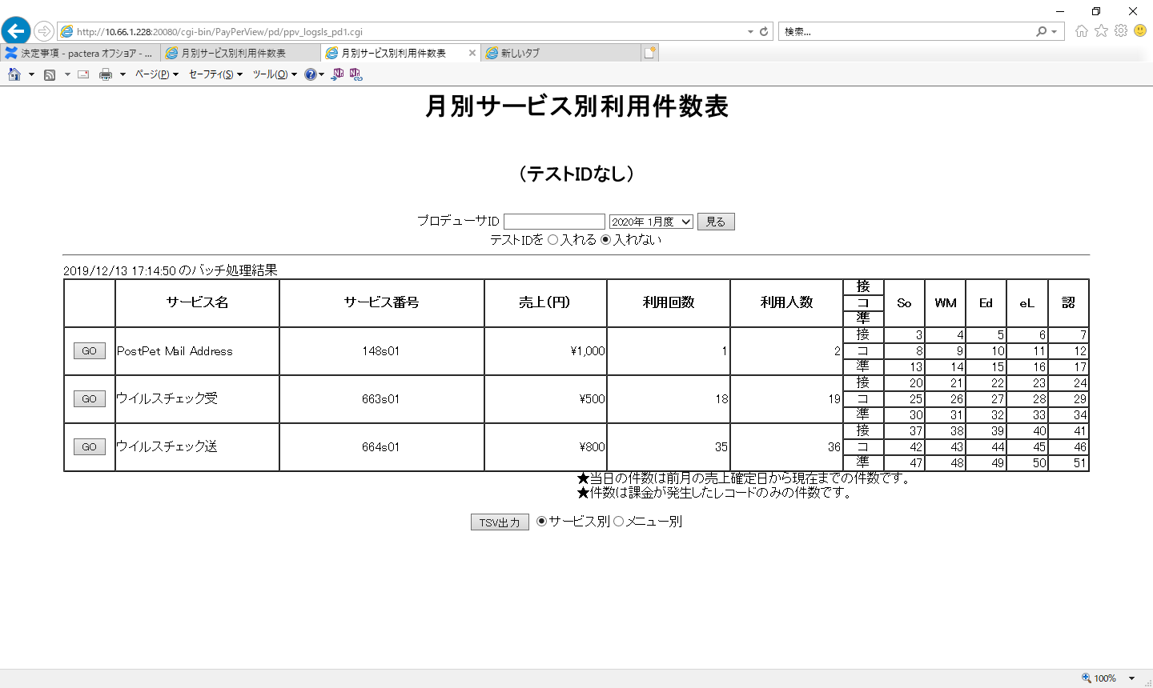 ppv_logsls_pd1.cgi | 〇
2 |  | ppv_logsls_pd2.cgi |  | 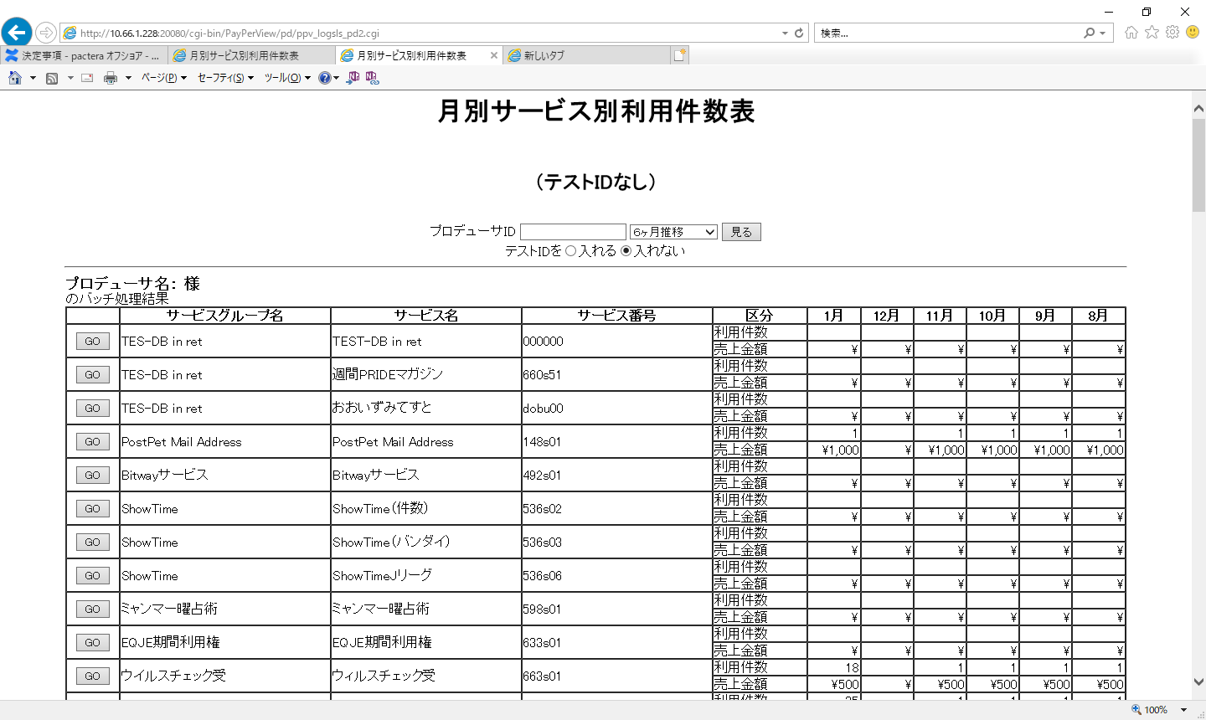 ppv_logsls_pd2.cgi | 〇
3 |  | ppv_logsls_pd3.cgi |  | ppv_logsls_pd3.cgi | 〇
4 |  | ppv_logsls_pd4.cgi |  | ppv_logsls_pd4.cgi | 〇
5 |  | ppv_logsls_pd5.cgi |  | ppv_logsls_pd5.cgi | 〇
6 |  | ppv_logsls_tsv.cgi |  | ppv_logsls_tsv.cgi | 〇
/so-net/ipdocs/PayPerView/cgi-bin/ip

1 |  | ppv_logsls_ip1.cgi |  | ppv_logsls_pd1.cgi | 〇
2 |  | ppv_logsls_ip2.cgi |  | ppv_logsls_pd2.cgi | 〇
3 |  | ppv_logsls_ip3.cgi |  | 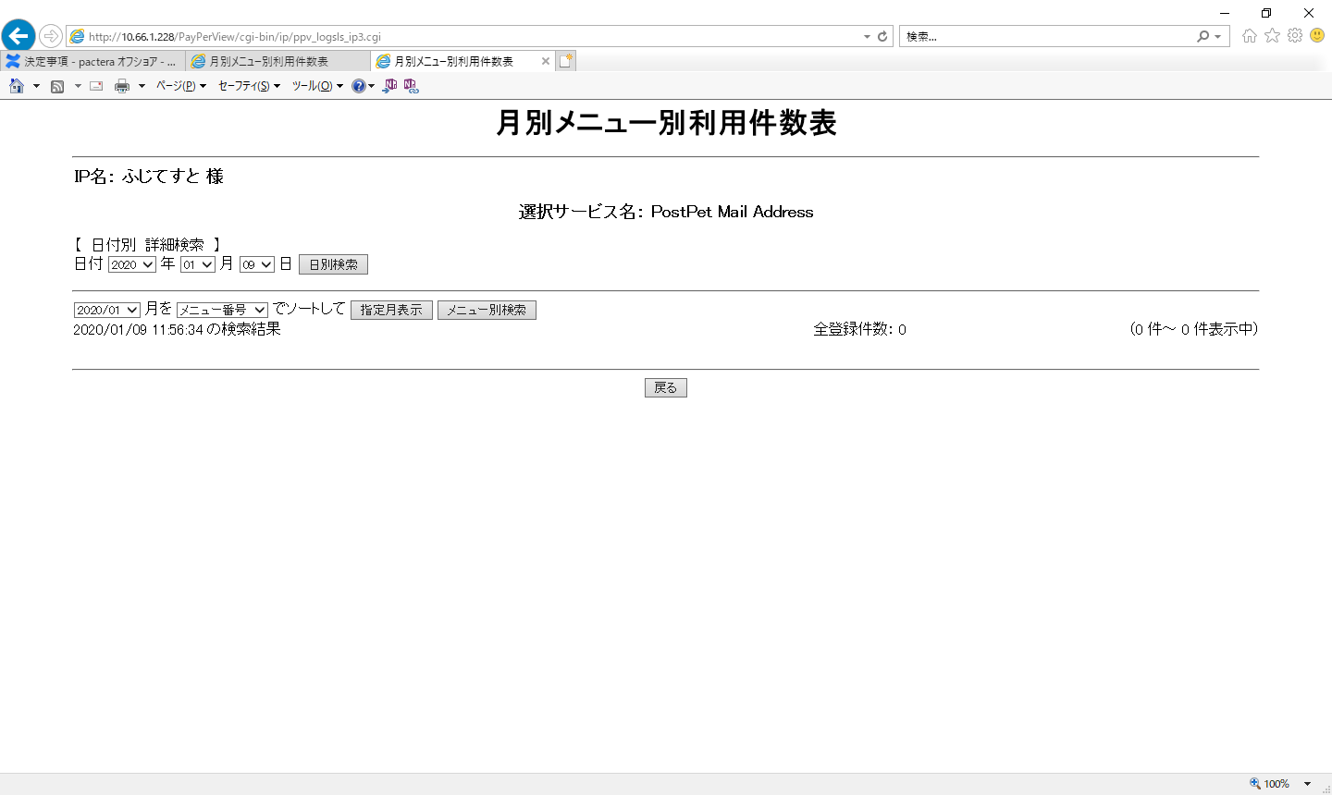 ppv_logsls_pd3.cgi | 〇
4 |  | ppv_logsls_ip4.cgi |  | 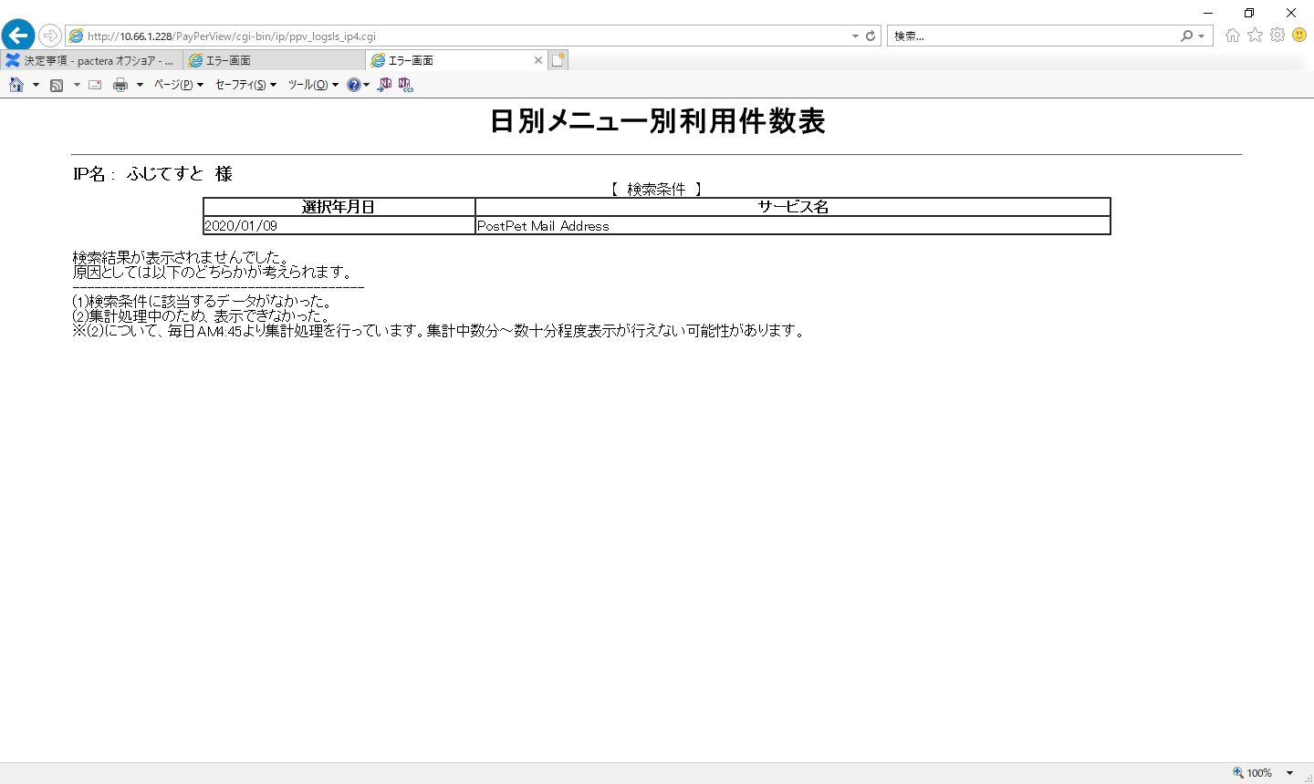 ppv_logsls_pd4.cgi | 〇
5 |  | ppv_logsls_ip5.cgi |  | 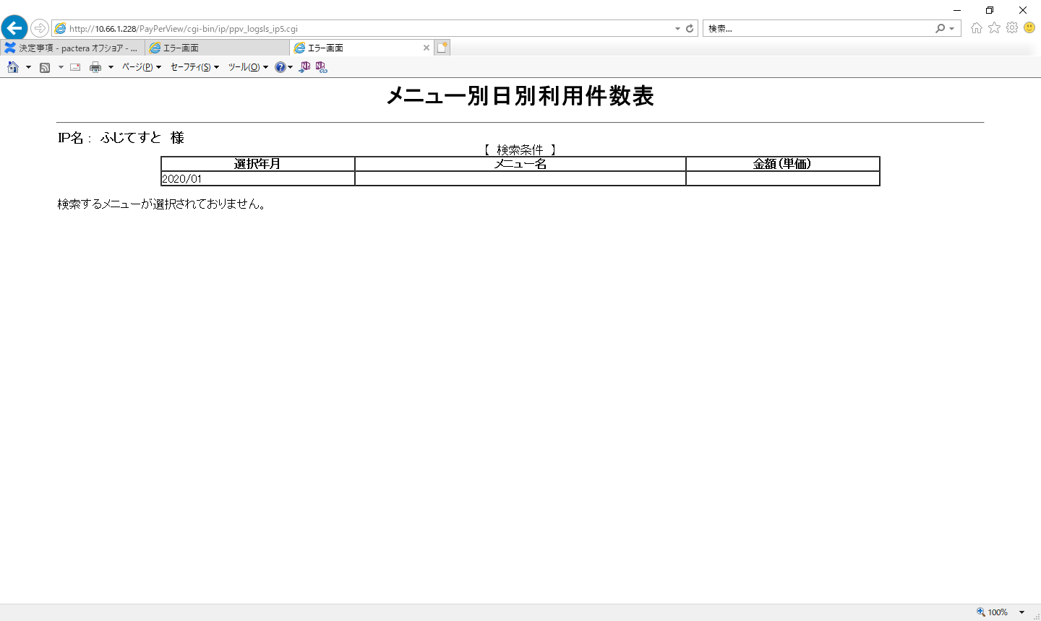 ppv_logsls_pd5.cgi | 〇
6 |  | ppv_logsls_tsv.cgi |  | 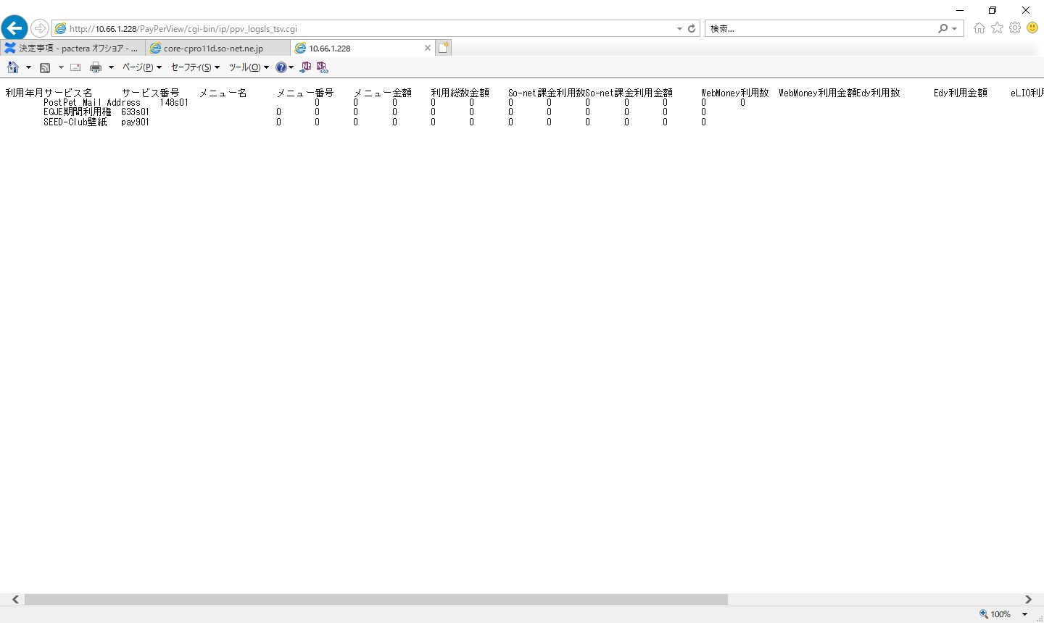 ppv_logsls_tsv.cgi | 〇

zabbix-agent
 |  | 21d サーバー zabbix マニュアル

1 | plus_zabbix-agentのインストール

 | １.1．SELinux off
 | sed -i "s/SELINUX=enforcing/SELINUX=disabled/" /etc/selinux/config
 | setenforce 0

 | 1.2.iptables
 | iptables -A INPUT -p tcp -m tcp --dport 20050 -j ACCEPT

 | 1,3.yum

 | rpm -ivh http://repo.zabbix.com/zabbix/4.0/rhel/8/x86_64/zabbix-agent-4.0.13-1.el8.x86_64.rpm
 | yum install zabbix-sender zabbix-agent zabbix-get

 | 1.４．Config
 | vi plus/etc/zabbix/zabbix_agentd.conf (実際のパスでやってください)
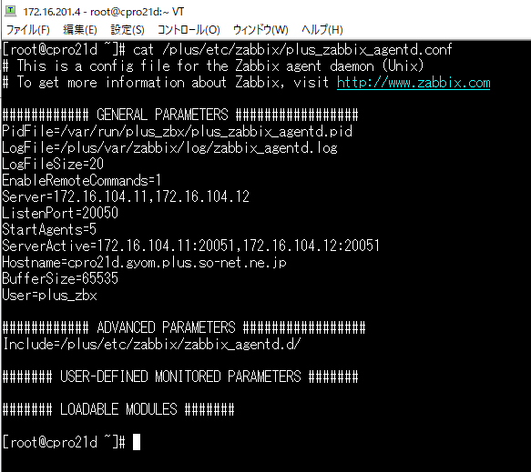

 |  |  | このファイルを参照してください

 | 1.５ サービスをスタート
 | systemctl start zabbix-agent.service
 | systemctl enable zabbix-agent.service

2 | plus_zabbix-serviceのMonitoring
 | 参考アドレス：https://www.zabbix.com/documentation/4.2/manual
 | 1.Web UI からセットアップ
 | https://<Zabbix server hostname or IP address>/zabbix/ |  | zabbix-serviceが起動してから

 | デフォルトのユーザー、パスワードは User: Admin （default） Password: zabbix （default）

 | 2.new hots
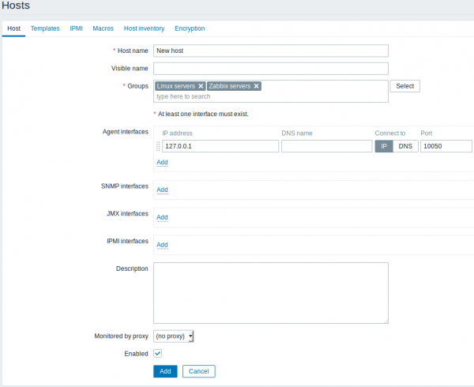

zabbix-agent ip

2.New item
 | port 80 を監視する例として
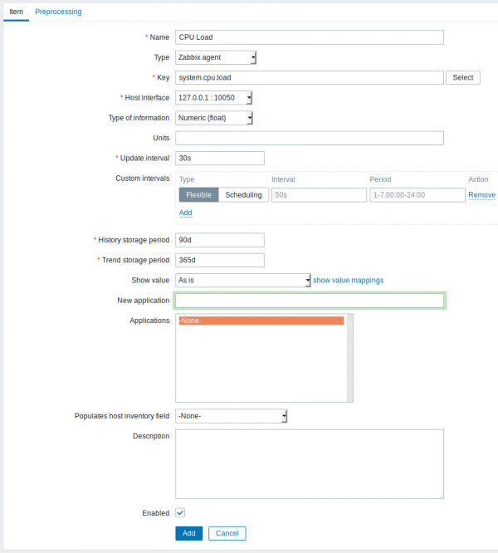

net.tcp.listen[80]

port listen

3.New trigger
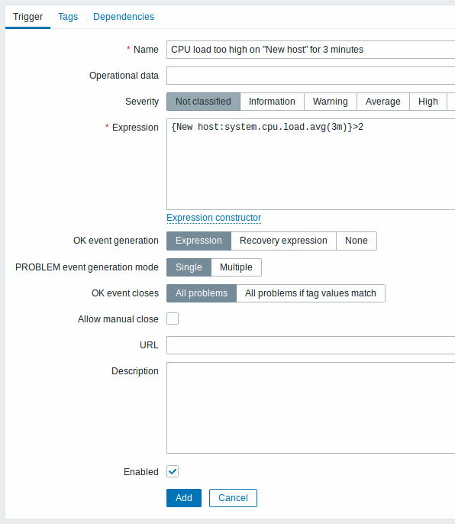

{Zabbix_server:net.tcp.listen[80].last()}=0

4.zabbix-httpd
 | 4.1 Adding template
 | zabbixウェブで →Configuration → Templates

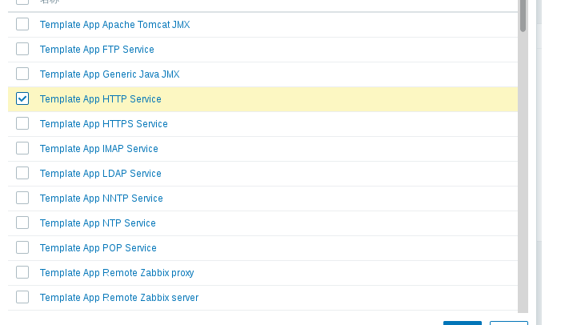

このtemlateを使う

log アドレス：
５．Zabbix-error-log
 | １．portと同じ、以下の画面に入って

Active

log[/eric/error_log-20170724.log,”abc|yyy”,,,skip,,]

２．New trigger

logアドレス

{zabbix:log[/etc/zabbix/a.log,"ERROR|error",,,skip,,].iregexp(ERROR|error)}=1 and {zabbix:log[/etc/zabbix/a.log,"ERROR|error",,,skip,,].nodata(60)}=0

asible 手順書
 |  | ansible執行手順書

１．service liunxでログインします。
例：ssh 10.168.58.1 -l pa050001
２．ユーザー権限を取る
例：sudo -iu opedevpac

３．bitからブランチをcloneする
例：cd an
git clone ssh://git@git.so-net.co.jp:7999/ca6/ops.git

４．Dev_cpro ブランチに変える
 | git checkout -b develop/cpro origin/develop/cpro

５．環境初期化（playbooks/bin）
例： ./initial-ansible.sh test cpro cpro21t.gyom.plus.so-net.ne.jp

6． ./initial-ansible.shで新規作成、または編集されたファイル一覧
例：git status
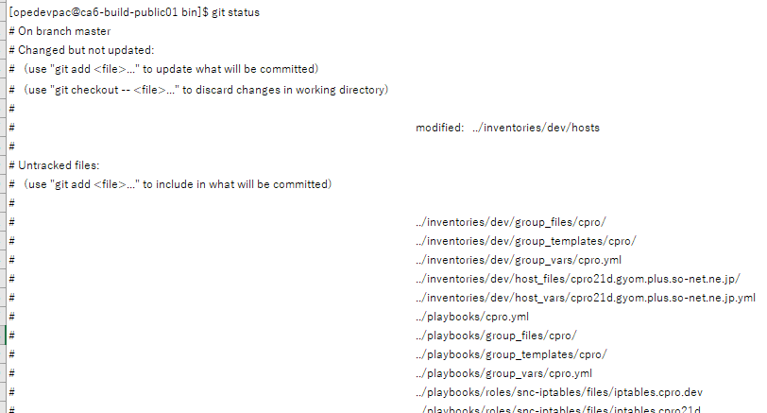

７．編集されたhostsファイルが何が変更されたか確認する。
例：cat ../inventories/test/hosts

８．.vault_pass.txt ファイルを用意する

cp /home/opedevpac/huang/ops/ansible-playbooks/.vault_pass.txt /home/opedevpac/li/ops/ansible-playbooks/

９．ansibleを実行
例：./ansible-playbook.sh -g cpro -e test -- dryrun （テスト方法）
例：./ansible-playbook.sh -g cpro -e dev -- run
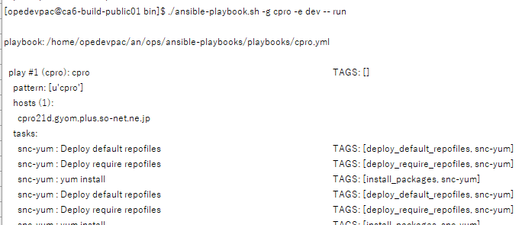

１０．falseがあった場合で
例：cpro21d.gyom.plus.so-net.ne.jp : ok=19 changed=0 unreachable=0 failed=1 が出る
１１．logを見ながら問題を改正しましょう。

